Accueil
BIATHLON
ORTHOGRAPHIQUE
2023 - 2024
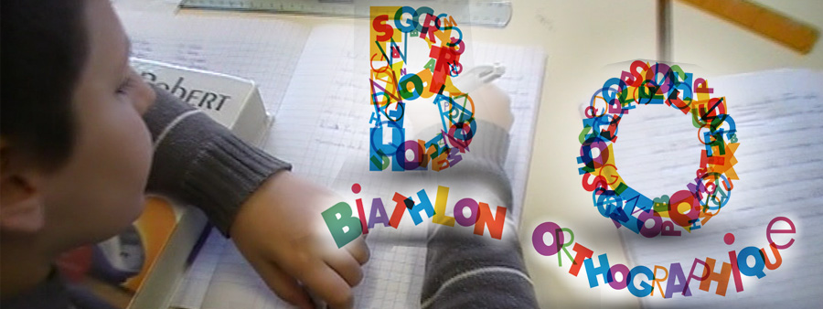  

FEUILLE DE SAISIE DE LA COURSE 2
Session 2023-2024
Pour indiquer le niveau de classe (CM1 ou CM2):
- Vous pouvez utiliser le déroulé (flêche descendante à droite du
champ de saisie).
- ou taper directement le niveau en MAJUSCULES avec le
chiffre sans espace.
MAIS N'UTILISEZ PAS L'ETIREMENT DE CELLULE.
N'oubliez pas d'indiquer le numéro UAI (RNE) de l'école et son
nom s'il existe.
Indiquez votre nom dans l'intitulé du fichier (surtout si vous êtes
plusieurs candidats pour la même école).

liste_des_élèves
- Vous pouvez utiliser le déroulé (flêche descendante à droite du
champ de saisie).
- ou taper directement le niveau en MAJUSCULES avec le
chiffre sans espace.
Pour le niveau
Merci de compléter la liste des élèves et leur niveau. Cette liste est à renseigner une seule fois dans cet onglet. Elle sera reportée dans les autres onglets automatiquement.
RNE
Ecole/Collège
Nom et prénom | Niveau

 |  | VOTRE SAISIE EST CORRECTE VOUS POUVEZ POURSUIVRE

 | nb CM1
 | nb CM2

0 | nb total

